Info


Norsk Vanns klimakalkulator for ledningsfornying
v.1.0.9

Utarbeidet av: Sweco

Se veileder og dokumentasjon for bruk av klimagassverktøyet.
Veileder og dokumentasjon kan lastes ned fra norskvann.no/klima.

Prosjektinformasjon

Prosjektnavn
Navn på den som har utført analysen
Dato for analyse
Analyseperiode [år]
Prosjektinfo

Prosjektsted / -region
Prosjekttype
Byggherre
Egendefinert navn prosjektert løsning
ÅDT (brukes til å beregne levetid på slitelag)
Utvidet prosjektinformasjon (valgfritt)

Endringslogg
23.01.2026 | v.1.0.0: Lansering av verktøy.
26.01.2026 | v.1.0.1: Rettet beregning for PE-rør.
28.01.2026 | v.1.0.2: Endret inndatafelt og beregning av rørisolasjon. Endret formatering av celler.
10.02.2026 | v.1.0.3: Fikset beregning for NoDig-prosesser. Fikset nedtrekk for enhet for stålspunt. Fikset beregning for sprøytebetong.
10.02.2026 | v.1.0.4: Fikset beregning for plasstøpt betong for kummer. Lagt til infotekst for "Naturtype".
11.02.2026 | v.1.0.5: Fikset beregning for kummer.
13.02.2026 | v.1.0.6: Fikset skalering av mengden drivstoff
02.03.2026 | v.1.0.7: Fikset visning av transportavstand i "Masser inn i prosjekt". Fikset formel for å hente prosjektnavn i "Eksport"-fanen. Rettet formel for utskiftning for samtlige kolonner i "Vegoppbygning".
05.03.2026 | v.1.0.8: Endret oppsett for levetider for slitelag. Fikset henting av materialkategori for "Masser inn i prosjekt". Lagt til materialkategorien "Jord/leire" i "Resultat"-visning.
26.05.2026 | v.1.0.9: Fikset logikk for valg av utslippsfaktor for masse- og materialtransport for alle drivstofftyper. Lagt til dimensjonen 250 mm for duktile støpejernsrør. Korrigert data for støpejernsrør. Rettet utslippsfaktorer for asfaltmaterialer til å samsvare med VegLCA 6.02.
26.06.2026 | v.1.0.10: Fikset referansefeil i beregning av sprengstoff. Fikset feil i vekt på materialer med egenvekt per areal. Lagt til sprengstoff i resultater for A1-A3. Rettet formel for å hente utslippsfaktor for kummer av prefabrikkert betong. Alle beregninger er gjennomgått og gjort konsevente.

Massekalkulator
Massekalkulator

Fylles for alle scenarier |  | Fylles kun for Scenariene 1A og 1B |  |  |  | Fylles kun for Scenario 2: Utblokking |  | Fylles kun for Scenario 3: Anboringsgrop
Løsmasser i grøften | 100% | Eksisterende løsning |  |  |  | Antall innføringsgroper |  | Lengde [m] | Dybde [m] | Bredde [m] | Antall
Fast fjell | 0% | 3 | Velg type rør | Velg diameter |  | Antall trekkegropper
Gjennomsnittlig overdekning [m] - inkludert beskyttelseslag | 0.0 | 2 | Velg type rør | Velg dimensjon |  | Rør til utblokking Ø [mm] | Velg diameter
 |  | 1 | Velg type rør | Velg dimensjon |  | Bredden på groper [m]
Velg grøftesnitt | Fuktige masser | Prosjektert løsning |  |  |  | Lengde på trekkegrop
 |  | 3 | Velg type rør | Velg diameter
 |  | 2 | Velg type rør | Velg dimensjon
 |  | 1 | Velg type rør | Velg dimensjon
 |  | Lengde grøft [m] |  | 0

Anslåtte gravedimensjoner og mengder

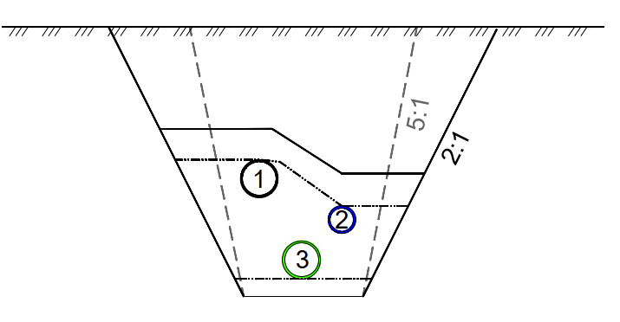
Scenario 1A: Balansert (vertikal) |  |  | Scenario 1B: Flat (horisontal) |  |  | Scenario 2: Ublokking |  | Scenario 3: Anboringsgrop
 |  |  |  |  |  |  |  | 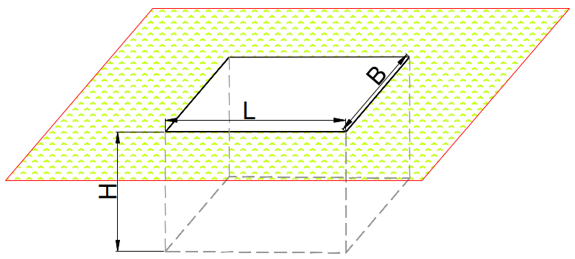
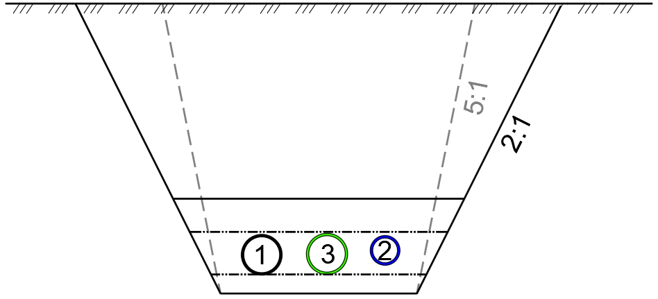
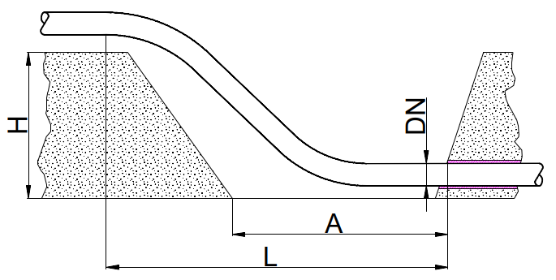

Anslåtte gravedimensjoner | [m] |  | Anslåtte gravedimensjoner | [m] | [m] | Anslåtte gravedimensjoner | [m] | Utgravde masser |  |  | [fm³]
Dybde (H) | 0.2 |  | Dybde (H) | 0.2 |  | L: Lengde innføringsgrop [m] | 0.0 | Tilgjengelige masser |  |  | 0.0
Bunnbredde (Bb) | 0.0 |  | Bunnbredde (Bb) | 0.0 |  | A: Utkapingslengde [m] | 0.0 | Tilgjengelig sprengstein |  |  | 0.0
Toppbredde (Bt) | 0.2 |  | Toppbredde (Bt) | 0.2 | 0.0 | Dybde [m] | 0.0 | Planering |  |  | [lm³]
Utgravde masser | [fm³] |  | Utgravde masser | [fm³] | [fm³] | Utgravde masser | [fm³] | Behov for nye masser |  |  | 0.0
Tilgjengelige masser | 0.0 |  | Tilgjengelige masser | 0.0 | 0.0 | Tilgjengelige masser | 0.0 | Areal til asfaltering |  |  | [m²]
Tilgjengelig sprengstein | 0.2 |  | Tilgjengelig sprengstein | 0.0 | 0.0 | Tilgjengelig sprengstein | 0.0 | Areal |  |  | 0.0
Planering | [lm³] |  | Planering | [lm³] | [lm³] | Planering | [lm³]
Behov for nye masser | 0.0 |  | Behov for nye masser | 0.0 | 0.0 | Nye masser | 0.0
Areal til asfaltering | [m²] |  | Areal til asfaltering | [m²] | [m²] | Areal til asfaltering | [m²]
Areal | 0.0 |  | Areal | 0.0 | 0.0 | Areal | 0.0

Kumkalkulator
Kumkalkulator

Det anbefales å bruke kumkalkulatoren utviklet av Basal. For informasjon om bruk, se veileder.
Trykk her for å gå til kumbyggeren

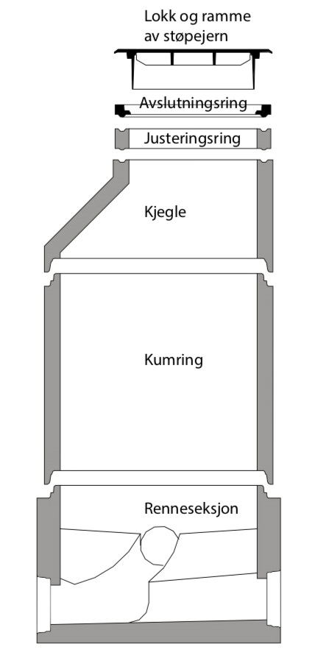
Enkelberegning
Parameter | Enhet | Verdi
Diameter | m
Høyde | m
Tykkelse | mm

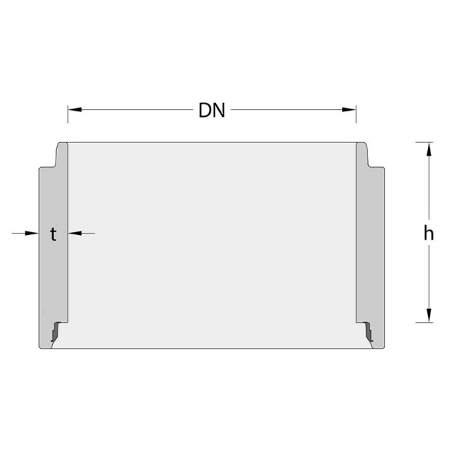
Volum | m3 | 0.00
Vekt | tonn | 0.00

Antatt mengde betong | m3 | 0.00
Antatt mengde armering | kg | 0.00

Totalberegning
Kum | Diameter [m] | Høyde [m] | Tykkelse [mm] | Volum [m³]
⬝ 1 |  |  |  | 0.00
⬝ 2 |  |  |  | 0.00
⬝ 3 |  |  |  | 0.00
⬝ 4 |  |  |  | 0.00
⬝ 5 |  |  |  | 0.00

Totalt volum | m3 | 0.00
Total vekt | tonn | 0.00

Totalt antatt mengde betong | m3 | 0.00
Totalt antatt mengde armering | kg | 0.00

Resultat
Resultater for: Prosjektert løsning

Totale utslipp |  | Analyseperiode | Direkte utslipp på byggeplass |  |  | Total mengde diesel brukt
0 tonn CO₂-ekv. |  | 0 år | 0 tonn CO₂-ekv. |  |  | 0 liter
 |  |  | *Diesel i anleggsmaskin og massetransport + sprenging

Totale utslipp per livsløpsfase [tonn CO₂-ekv.]
A1-A3 | 0.00
A4 | 0.00
A5b | 0.00
A5c | 0.00
A5d | 0.00
B4 | 0.00
Topp fem materialkategorier etter andel av totale utslipp
 | Andel
0 | 0%
 | 0%
 | 0%
 | 0%
 | 0%
Fordeling av utslipp per hovedkategori [tonn CO₂-ekv.]
 | tonn CO2-ekv.
Drivstoff | 0.00
Materialer | 0.00
Arealbruksendringer | 0.00

Utslipp fordelt på livsløpsfase [tonn CO₂-ekv] |  |  |  | Utslipp fra arealbruksendring [tonn CO₂-ekv] |  |  | Utslipp fordelt på hovedkategori [tonn CO₂-ekv]
Livsløpsfase | Prosjektert løsning |  |  | Kategori |  | Prosjektert løsning | Hovedkategori | Prosjektert løsning
Materialproduksjon (A1-A3) |  | 0 |  | Arealbruksendring (midlertidig arealbeslag) |  | 0 | Drivstoff |  | 0
Materialtransport (A4) |  | 0 |  | Arealbruksendring (permanent arealbeslag) |  | 0 | Materialer |  | 0
Energibruk på byggeplass (A5b) |  | 0 |  | Totalt |  | 0 | Arealbruksendring |  | 0
Massetransport (A5c) |  | 0 |  |  |  |  | Totalt |  | 0
Arealbruksendringer (A5d) |  | 0
Utskiftning (B4) |  | 0
Totalt |  | 0

Detaljerte resultater

Fordeling av utslipp per materialkategori
Materialproduksjon (A1-A3)
 | 0
 | 0
 | 0
 | 0
 | 0
 | 0
 | 0
 | 0
 | 0
 | 0
 | 0
 | 0
 | 0
 | 0
 | 0
 |  |  |  | Utslipp per innsatsfaktor i utbygging (A5b-A5c) [tonn CO₂-ekv]
 |  |  |  | Materialkategori | Prosjektert løsning | Andel
 |  |  |  | Sprengning | 0 | 0%
 |  |  |  | Anleggsmaskiner (diesel) | 0 | 0%
 |  |  |  | Massetransport (diesel) | 0 | 0%
 |  |  |  | Elektrisitet | 0 | 0%
 |  |  |  | Biogass | 0 | 0%
 |  |  |  | Totalt | 0 | 0%

Prosentandel som samles i "Andre materialer" |  | Velg prosent

Utslipp per innsatsfaktor i materialproduksjon (A1-A3) [tonn CO₂-ekv] |  |  |  | Utslipp fra materialproduksjon inkl. transport til byggeplass (A1-A4) [tonn CO₂-ekv]
Overordnet materialkategori | Prosjektert løsning | Andel |  | Materialtype | Prosjektert løsning | Andel
Asfalt | 0 | 0% |  | Asfalt | 0 | 0%
Jord/leire | 0 | 0% |  | Jord/leire | 0 | 0%
Grus/pukk | 0 | 0% |  | Grus/pukk | 0 | 0%
Plast | 0 | 0% |  | Plast | 0 | 0%
Lettklinker/Ekspandert leire | 0 | 0% |  | Lettklinker/Ekspandert leire | 0 | 0%
Skumgassgranulat | 0 | 0% |  | Skumgassgranulat | 0 | 0%
Betong | 0 | 0% |  | Betong | 0 | 0%
Støpejern | 0 | 0% |  | Støpejern | 0 | 0%
Glassfiber | 0 | 0% |  | Glassfiber | 0 | 0%
Filt | 0 | 0% |  | Filt | 0 | 0%
Isolasjon | 0 | 0% |  | Isolasjon | 0 | 0%
Plasstøpt betong | 0 | 0% |  | Plasstøpt betong | 0 | 0%
Prefabrikkert betong | 0 | 0% |  | Prefabrikkert betong | 0 | 0%
Stål | 0 | 0% |  | Stål | 0 | 0%
Kalk og sement | 0 | 0% |  | Kalk og sement | 0 | 0%
Sprengstoff | 0 | 0% |  | Sprengstoff | 0 | 0%
Egendefinert | 0 | 0% |  | Egendefinert | 0 | 0%
Totalt | 0 | 0% |  | Totalt | 0 | 0%

Beregninger massekalkualtor
Hentet fra Bergen Vann sitt verktøy VAnn LCA ver. 1.0.
FORUTSETNINGER
Krav fra Norsk Vanns Vannstand (vannstandard.no, ID 424) |  |  |  |  | Justering for rør tykkelse
Diameter (mellom) |  | Til grøfteside [mm] | Mellom rør [mm] |  | PE, PP, PVC | 1.0
0 | 225 | 200 | 200 |  | Betong | 1.1
225 | 350 | 250 | 200 |  | Duktilt støpejern | 1.1
350 | 700 | 350 | 250
700 | 1200 | 425 | 400 |  | Overdekning | 0.0 | [meter]
1200 |  | 500 | 500 |  | Lengde grøft [m] | 0 | [meter]

Fundament |  | Snitt [mm]
0 | 400 | 150
400 | 1200 | 250
1200 |  | 375

Fuktige masser | Vinkel
Fuktige masser | 37 | 0.75
Løse masser (2:1) | 26 | 0.50
Steinmasser (5:1) | 11 | 0.20

EKSISTERENDE LØSNING (for rør volum) |  |  |  | Innhentet tall
Type ledning | DN-nominell | DN-justert |  | kalkulasjoner
Velg type rør | Velg diameter | 0 |  | Resultater
Velg type rør | Velg dimensjon | 0
Velg type rør | Velg dimensjon | 0

PROSJEKTERT LØSNING (mengde masser)
Type ledning | DN-nominell | DN-justert | Min avstand m. rør | Min avstand til side | Fundament | Antall rør | Antall avstand | Rekkefølge
 | [mm] | [mm] | [mm] | [mm] | [mm] | -- | -- | --
Velg type rør | Velg diameter | 0 | 0 | 0 | 150 | 0 | 2 | 3
Velg type rør | Velg dimensjon | 0 | 0 | 0 |  |  |  | 2
Velg type rør | Velg dimensjon | 0 | 0 | 0 |  |  |  | 1

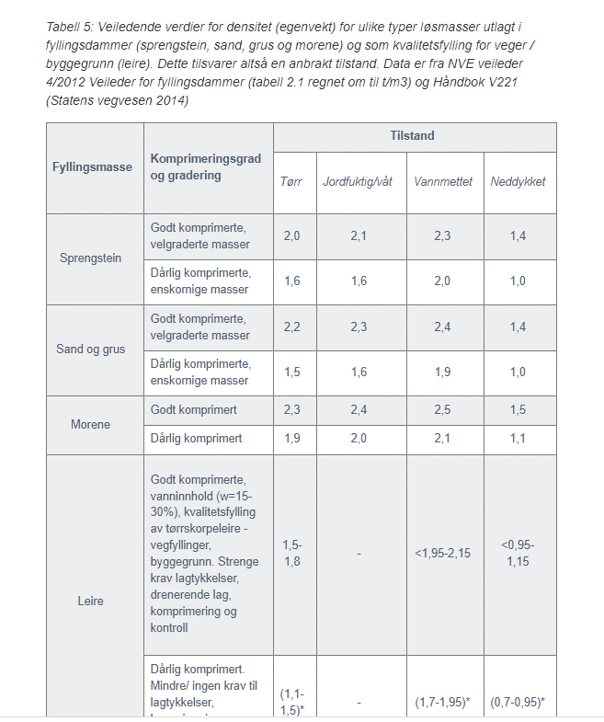
 | Til Høyde [m] | 0.00 | 0.00 | 0.00 | 0.15
 | Til Bredde [m] | 0.00 | 0.00 | 0.00

MENGDE MASSER SOM GRAVES UT
VERTIKAL GRØFT |  | HORISONTAL GRØFT |  | EGET VALG
Dybde [m] | 0.2 | H min | 0.15 | Dybde [m] | 0.00
Bunnbredde [m] | 0.0 | Bunnbredde [m] | 0.00 | Bunnbredde [m] | 0.00
Vinkel | 37.0
b: Triangel bredde [m] | 0.1 | Btriangel [m] | 0.1 | Btriangel [m] | 0.0
Toppbredde [m] | 0.2 | Btopp min [m] | 0.2 | Btopp min [m] | 0.0
Areal eksisterende rør |  | Areal eksisterende rør |  | Areal eksisterende rør
Areal rør [m2] | 0.00 | Areal rør [m2] | 0.00 | Areal rør [m2] | 0.00
Areal rør [m2] | 0.00 | Areal rør [m2] | 0.00 | Areal rør [m2] | 0.00
Areal rør [m2] | 0.00 | Areal rør [m2] | 0.00 | Areal rør [m2] | 0.00
Resultat [m2] | 0.00 | Resultat [m2] | 0.00 | Resultat [m2] | 0.00

Areal firekant [m2] | 0.0 | Snitt firekant [m2] | 0.0 | Snitt firekant [m2] | 0.0
Areal triangel [m2] | 0.0 | Snitt triangel [m2] | 0.0 | Snitt triangel [m2] | 0.0
Mengde masser [m3] | 0 | Mengde masser [m3] | 0 | Mengde masser [m3] | 0.00
Mengde masser [m3] | 0 | Mengde masser [m3] | 0 | Mengde masser [m3] | 0.00

Grøftemasser | 100% | Grøftemasser | 100% | Grøftemasser | 100%
Fjellmasse | 0% | Fjellmasse | 0% | Fjellmasse | 0%

Grøftemasser [fm3] | 0 | Grøftemasser [fm3] | 0 | Grøftemasser [fm3] | 0
Fjellmasse [fm3] | 0 | Fjellmasse [fm3] | 0 | Fjellmasse [fm3] | 0

Grøftemasser [lm3] | 0 | Grøftemasser [lm3] | 0 | Grøftemasser [lm3] | 0
Fjellmasse [lm3] | 0 | Fjellmasse [lm3] | 0 | Fjellmasse [lm3] | 0

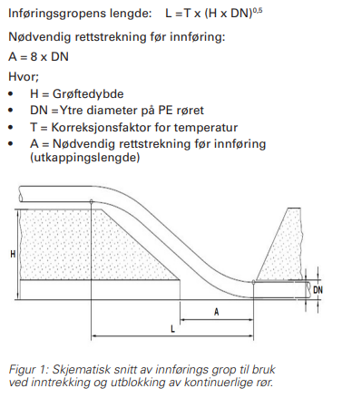
GROPER TIL UTBLOKKING
Antall innføringsgroper |  | 0.0
Antall trekkegropper |  | 0.0
Rør til utblokking Ø [mm] |  | Velg diameter | Min avstand til side [mm] | 500
Bredden på groper [m] |  | 0.0
Lengde på trekkegrop |  | 0.0
Innføringsgrop |  | Trekkegrop
Dybde [m] | 0.0 | Mengde masser grop [m3] | 0 |  |  |  | Renovering av VA-ledninger ved utblokking : VA-Miljø (va-blad.no)
Rør til utblokking Ø [m] | 0.00 | Antall grop | 0
A - utkappingslengde [m] | 0.0 | Mengde masser [m3] | 0
L - Inføringsgropens lengde | 0.0
Volum utkapping [m3] | 0.0
Volum resten [m3] | 0.0
Mengde masser en grop [m3] | 0.0
Antall grop | 0.0
Mengde masser [m3] | 0.0

Grøftemasser | 100%
Fjellmasse | 0%

Grøftemasser [fm3] | 0 | teoretisk fast [m3]
Fjellmasse [fm3] | 0 | teoretisk fast [m3]

Grøftemasser [lm3] | 0.0 | løs [m3]
Fjellmasse [lm3] | 0.0 | løs [m3]

ANBORINGSGROPER
Lengde [m] | Dybde [m] | Bredde [m] | Antall | Volum | Areal
0 | 0 | 0 | 0 | 0 | 0
0 | 0 | 0 | 0 | 0 | 0
0 | 0 | 0 | 0 | 0 | 0
0 | 0 | 0 | 0 | 0 | 0
0 | 0 | 0 | 0 | 0 | 0
0 | 0 | 0 | 0 | 0 | 0
0 | 0 | 0 | 0 | 0 | 0
0 | 0 | 0 | 0 | 0 | 0

Grøftemasser | 100%
Fjellmasse | 0%

Mengde masser [m3] | 0

Grøftemasser | 0 | teoretisk fast [m3]
Fjellmasse | 0 | teoretisk fast [m3]

Grøftemasser | 0 | løs [m3]
Fjellmasse | 0 | løs [m3]

BEHOV FOR MASSER

Areal nye rør |  | Areal nye rør |  | Areal nye rør |  | Massebehov | 0 | 0
Areal rør [m2] | 0.00 | Areal rør [m2] | 0.00 | Areal rør [m2] | 0.00 | Behov for masser | 0
Areal rør [m2] | 0.00 | Areal rør [m2] | 0.00 | Areal rør [m2] | 0.00
Areal rør [m2] | 0.00 | Areal rør [m2] | 0.00 | Areal rør [m2] | 0.00
Resultat [m2] | 0.00 | Resultat [m2] | 0.00 | Resultat [m2] | 0.00

Mengde masser [m3] | 0 | Mengde masser [m3] | 0 | Mengde masser [m3] | 0

Behov for masser | 0 | Behov for masser | 0 | Behov for masser | 0

AREAL

Areal til asfaltering | 0 | Areal til asfaltering | 0 | Areal til asfaltering | 0 | Areal til asfaltering | 0 | Areal til asfaltering | 0

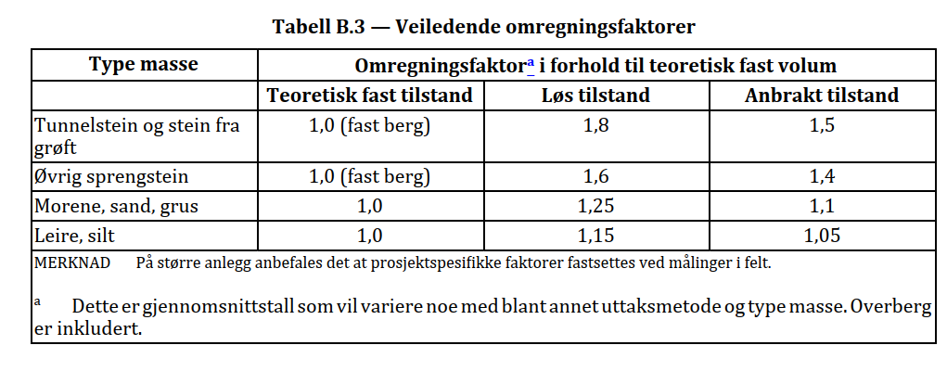

Nedtrekksmenyer
Velg diameter | Velg type rør
110 | Duktilt støpejern
125 | PE, PP, PVC
140 | Betong
160
180
200
225
250
280
315
400
450
500
560
630
710
800
900
1000
1200

